СМР+материалы (2)
№ п/п | Наименование материалов | Ед.изм | Кол-во

 |  |  |  | вопросы | ответы | примечание
1 | 2 | 3 | 4
1. | Переезд №30 (путь №7А) возле ЖДЦ
1.1. | Резка асфальтобетонного покрытия фрезой | м.п. | 14
1.2. | Демонтаж асфальтобетонного покрытия и подстилающих слоёв толщиной 200 мм (11,2_м2) | м3 | 2.24 | каких подстилающих слоев? Щебень? Песок? (объем каждого) | асфальт 50 мм, щебень 150 мм | асфальт=11,2*0,05=0,56м3; щебень=11,2*0,15=1,68м3
1.3. | Очистка пути и межшпальных ящиков от щебня вручную | м3 | 3.00 |  |  | в расценке
1.4. | Выменивание шпал (замена дер. шпал на деревянные, погрузка, перевозка на 1 км (1 шт=80кг)). | шт. | 13 | "выменивание"-что это по составу работ? | выборочная замена шпал, по месту часть шпал жб а часть дерево, мы меняем только дерево на жб
1.4.1. | Шпала деревянная с комплектом креплений КД50 | шт. | 13
1.5. | Балластировка путей | м3 | 2.94
1.5.1. | Щебень балластный кат.2 | м3 | 3.44 | фр.25-60? | да
1.6. | Выправка и рихтовка пути | м | 12.5 | на железобет шпалах? Ед.изм. метров =12,5 - это метров пути? Путь-это сумма двух ниток рельс | да
1.7. | Укладка резиножелезобетонного переезда L=6,5м | комплект | 1 | см вкладку "переезд", какой именно? Есть или резина или жб…, ед измерения-переезд, какое тогда кол-во? | вопрос интересный, берем самую дорогую позицию, раз уж точной расценки нет. Угол пересечения 90 градусов. Комплект -1шт, ширина 6,5м
1.7.1. | Укладка плиты внутренней ПЖДв (3,25м. х 1,58м. х 0,17м.) | шт. | 2.0
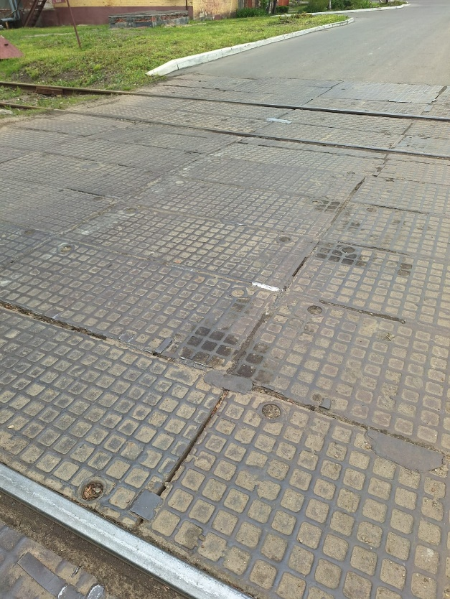
1.7.2. | Укладка плиты наружней ПЖДн (3,25м. х 0,8м. х 0,17м.) | шт. | 4.0
1.7.3. | Устройство полосы резиновой (3250 х 80 х 10)мм. для внутренних плит | шт. | 8.0
1.7.4. | Устройство полосы резиновой (3250 х 80 х 10)мм. для наружных плит | шт. | 8.0
1.7.5. | Устройство упоров фиксации резиножелезобетонных плит | шт | 2.0
1.7.6. | Комплект резиножелезобетонного переезда L=6,5м | комплект | 1.0
2 | Переезд №8 (пути №1 и №2) автомобильный после стрелки
2.1. | Демонтаж металлических плит покрытия (78,6/1000*42=3,302т) | комплекс | 1 | размер, что за конструкция(швеллер,ст. лист толщ., и т.п.), вес. Погрузка, вывоз-? | там лежат стальные плиты типа "чечевица", но квадратного рифления, площадь 42 м2, толщина листов 10мм, демонтаж, погрузка, перевозка на 1 км
2.2. | Демонтаж подстилающих слоёв толщиной 450 мм (42,7 м2) в межпутье и на подходах к переезду | м3 | 19.26 | каких именно? Щебень? Песок? Объем каждого | щебень на весь объем
2.3. | Очистка межшпальных ящиков от щебня вручную | м3 | 5.88 | в расценке
2.4. | Выменивание шпал (метров пути = 2*6,5= 13 ?) | шт. | 26 | см. выше | выборочная замена шпал, по месту часть шпал жб а часть дерево, мы меняем только дерево на жб
2.4.1. | Шпала деревянная с комплектом креплений КД50 | шт. | 26
2.5. | Балластировка путей | м3 | 5.38
2.5.1. | Щебень балластный кат.2 | м3 | 6.29
2.6. | Выправка и рихтовка пути | м | 12.5
2.7. | Укладка резиножелезобетонного переезда L=6,5м | комплект | 2
2.7.1. | Укладка плиты внутренней ПЖДв (3,25м. х 1,58м. х 0,17м.) | шт. | 4
2.7.2. | Укладка плиты наружней ПЖДн (3,25м. х 0,8м. х 0,17м.) | шт. | 8
2.7.3. | Устройство полосы резиновой (3250 х 80 х 10)мм. для внутренних плит | шт. | 16
2.7.4. | Устройство полосы резиновой (3250 х 80 х 10)мм. для наружных плит | шт. | 16
2.7.5. | Устройство упоров фиксации резиножелезобетонных плит | шт | 4
2.7.6. | Комплект резиножелезобетонного переезда L=6,5м | комплект | 2
2.8. | Устройство асфальтового покрытия в межпутье и на подходах к переезду | м2 | 42.7
2.8.1. | Устройство песчаной подушки толщиной 100 мм (42,7м2) | м3 | 4.27
2.8.2. | Песок | м3 | 4.7 | карьерный? | да
2.8.3. | Устройство щебёночного основания (42,7 м2 * 150 мм) | м3 | 6.40
2.8.4. | Щебень известняковый | м3 | 7.680 | фракция? | аналогично смете на переезды около 417 цеха на МВМ
2.8.5. | Пролив щебня битумом | м2 | 42.7
2.8.6. | Устройство асфальтобетонного покрытия толщиной 6см | м2 | 42.7
2.8.7. | Асфальт крупнозернистый плотный, тип Б, марка II | т | 4.125
2.8.8. | Устройство асфальтобетонного покрытия толщиной 4см | м2 | 42.7
2.8.9. | Асфальт мелкозернистый плотный, тип Б, марка II | т | 6.027
3. | Переезд №б/н (путь №1 ) косой переезд
3.1. | Резка асфальтобетонного покрытия фрезой | м.п | 28.00
3.2. | Демонтаж асфальтобетонного покрытия и подстилающих слоёв толщиной 200 мм (63м2) | м3 | 12.6
3.3. | Очистка пути и межшпальных ящиков от щебня вручную | м3 | 6.02
3.4. | Выменивание шпал | шт. | 27
3.4.1. | Шпала ж.б с комплектом креплений КБ50 | шт. | 27.00
3.5. | Балластировка путей | м3 | 6.02
3.5.1. | Щебень балластный кат.2 | м3 | 7.04
3.6. | Выправка и рихтовка пути | м | 12.5
3.7. | Изготовление в построечных условиях конструкций закладных МС2 (20шт. * 0,72кг/шт.) | шт. | 20 | на балансе есть произв база? Нет, значит изготовление в построечных условиях-невозможно, только монтаж. | по факту это резка уголка и его сверление под болт, берем в построечных условиях
3.8. | Сверление рельс для установки МС2 (14 * 2 отверстия)
3.9. | Установка МС2 на болтовых соединениях
3.10. | Изделие соединительное МС2 (уголок 75х50х5) | шт. | 20
3.11. | Болт М14 | шт | 20
3.12. | Гайка М14 | шт | 40
3.13. | Шайба М14 | шт | 40
3.14. | Установка изделий МС-1 | м | 30
3.15. | Изделие соединительное МС1 (уголок 75х75х5) (L=18м; 4,79кг/м) | м | 30
3.16. | Покрытие битумным лаком | м2 | 16.50
3.17. | Лак битумный | л | 3.30
3.18. | Устройство асфальтового покрытия перезда | м2 | 63.0
3.18.1. | Устройство песчаной подушки толщиной 100 мм (63м2) | м3 | 6.30
3.18.2 | Песок | м3 | 6.9
3.18.3. | Устройство щебёночного основания (63 м2 * 150 мм) | м3 | 9.45
3.18.4. | Щебень известняковый | м3 | 7.680
3.18.5. | Пролив щебня битумом | м2 | 63.0
3.18.6. | Устройство асфальтобетонного покрытия толщиной 6см | м2 | 63.0
3.18.7. | Асфальт крупнозернистый плотный, тип Б, марка II | т | 6.086
3.18.8. | Устройство асфальтобетонного покрытия толщиной 4см | м2 | 63.0
3.18.9. | Асфальт мелкозернистый плотный, тип Б, марка II | т | 8.892 | 7,626,558.95
4. | Переход №1 (путь №1А, от заводоуправления в сторону цеха М-10 ) |  |  | 8389214.845
4.1. | Демонтаж бетонных плит покрытия | шт | 3.00
4.2. | Очистка межшпальных ящиков от щебня вручную | м3 | 0.73
4.3. | Выменивание шпал | шт. | 4
4.4. | Шпала ж.б с комплектом креплений КБ50 | шт. | 4
4.5. | Балластировка путей | м3 | 0.73
4.6. | Щебень балластный кат.2 | м3 | 0.85
4.7. | Укладка резиножелезобетонного пешеходного перехода L=1,625м | комплект | 1
4.7.1. | Укладка плиты внутренней ПЖДвс (1,6м. х 1,58м. х 0,2м.) | шт. | 1
4.7.2. | Укладка плиты наружней ПЖДнс (1,6м. х 0,8м. х 0,26м.) | шт. | 2
4.7.3. | Устройство полосы резиновой (15 х 80 х 1600мм.) для внутренних плит | шт. | 2
4.7.4. | Устройство полосы резиновой (5 х 80 х 1600мм.) для наружных плит | шт. | 2
4.7.5. | Устройство упоров фиксации резиножелезобетонных плит | шт | 2
4.7.6. | Комплект резиножелезобетонного пешеходного перехода L=1,625м | комплект | 1
4.7.7. | Укладка плита пешеходной для перекрытия межпутных расстояний ПВ-3 (1,6м. х 0,72м. х 0,12м.) | шт | 2.0
4.7.8. | Плита пешеходная для перекрытия межпутных расстояний ПВ-3 | шт | 2
5. | Переход №2 (путь №1А, от заводоуправления в сторону цеха М-10 )
5.1. | Демонтаж бетонных плит покрытия | шт | 3.00
5.2. | Очистка межшпальных ящиков от щебня вручную | м3 | 0.73
5.3. | Выменивание шпал | шт. | 4
5.3.1. | Шпала ж.б с комплектом креплений КБ50 | шт. | 4
5.4. | Балластировка путей | м3 | 0.73
5.4.1. | Щебень балластный кат.2 | м3 | 0.85
5.5. | Укладка резиножелезобетонного пешеходного перехода L=1,625м | комплект | 1
5.5.1. | Укладка плиты внутренней ПЖДвс (1,6м. х 1,58м. х 0,2м.) | шт. | 1
5.5.2. | Укладка плиты наружней ПЖДнс (1,6м. х 0,8м. х 0,26м.) | шт. | 2
5.5.3. | Устройство полосы резиновой (15 х 80 х 1600мм.) для внутренних плит | шт. | 2
5.5.4. | Устройство полосы резиновой (5 х 80 х 1600мм.) для наружных плит | шт. | 2
5.5.5. | Устройство упоров фиксации резиножелезобетонных плит | шт | 2
5.5.6. | Комплект резиножелезобетонного пешеходного перехода L=1,625м | комплект | 1
5.5.7. | Укладка плита пешеходной для перекрытия межпутных расстояний ПВ-3 (1,6м. х 0,72м. х 0,12м.) | шт | 2.0
5.5.8. | Плита пешеходная для перекрытия межпутных расстояний ПВ-3 | шт | 2
6. | Переход №3 (путь №1А, от заводоуправления в сторону цеха М-10 )
6.1. | Демонтаж деревянных плит покрытия | шт | 3.00
6.2. | Очистка межшпальных ящиков от щебня вручную | м3 | 0.73
6.3. | Выменивание шпал | шт. | 4
6.3.1. | Шпала ж.б с комплектом креплений КБ50 | шт. | 4
6.4. | Балластировка путей | м3 | 0.73
6.4.1. | Щебень балластный кат.2 | м3 | 0.85
6.5. | Укладка резиножелезобетонного пешеходного перехода L=1,625м | комплект | 1
6.5.1. | Укладка плиты внутренней ПЖДвс (1,6м. х 1,58м. х 0,2м.) | шт. | 1
6.5.2. | Укладка плиты наружней ПЖДнс (1,6м. х 0,8м. х 0,26м.) | шт. | 2
6.5.3. | Устройство полосы резиновой (15 х 80 х 1600мм.) для внутренних плит | шт. | 2
6.5.4. | Устройство полосы резиновой (5 х 80 х 1600мм.) для наружных плит | шт. | 2
6.5.5. | Устройство упоров фиксации резиножелезобетонных плит | шт | 2
6.5.6. | Комплект резиножелезобетонного пешеходного перехода L=1,625м | комплект | 1
6.5.7. | Укладка плита пешеходной для перекрытия межпутных расстояний ПВ-3 (1,6м. х 0,72м. х 0,12м.) | шт | 2.0
6.5.8. | Плита пешеходная для перекрытия межпутных расстояний ПВ-3 | шт | 2
7 | Переход №4 (путь №1А, от заводоуправления в сторону цеха М-10, необязательный)
7.1. | Демонтаж бетонных плит покрытия | м2 | 9.00
7.2. | Очистка межшпальных ящиков и подходов от щебня вручную | м3 | 1.50
7.3. | Выменивание шпал | шт. | 4
7.3.1. | Шпала ж.б с комплектом креплений КБ50 | шт. | 4
7.4. | Балластировка путей | м3 | 0.73
7.4.1. | Щебень балластный кат.2 | м3 | 0.85
7.5. | Укладка резиножелезобетонного пешеходного перехода L=1,625м | комплект | 1
7.5.1. | Укладка плиты внутренней ПЖДвс (1,6м. х 1,58м. х 0,2м.) | шт. | 1
7.5.2. | Укладка плиты наружней ПЖДнс (1,6м. х 0,8м. х 0,26м.) | шт. | 2
7.5.3. | Устройство полосы резиновой (15 х 80 х 1600мм.) для внутренних плит | шт. | 2
7.5.4. | Устройство полосы резиновой (5 х 80 х 1600мм.) для наружных плит | шт. | 2
7.5.5. | Устройство упоров фиксации резиножелезобетонных плит | шт | 2
7.5.6. | Комплект резиножелезобетонного пешеходного перехода L=1,625м | комплект | 1
7.5.7. | Укладка плита пешеходной для перекрытия межпутных расстояний ПВ-3 (1,6м. х 0,72м. х 0,12м.) | шт | 2.0
7.5.8. | Плита пешеходная для перекрытия межпутных расстояний ПВ-3 | шт | 2
8 | Мобилизация
 | Мобилизация 10%
Итого

переезд
